1
Определите массу алюминиевого цилиндра объёмом 150 см³.
Плотность материала, из которого изготовлен цилиндр, указана в таблице.

Плотность = Масса / Объем

1 Решение
Определите массу алюминиевого цилиндра объёмом 150 см³.
Плотность материала, из которого изготовлен цилиндр, указана в таблице.

Плотность = Масса / Объем
Масса = Плотность * Объем

Объем: | 150 | см3
Плотность: | 2.7 | г/см3
Масса: | 405 | г

1 еще задание
Определите массу стального цилиндра объёмом 200 см³.
Плотность материала, из которого изготовлен цилиндр, указана в таблице.

Плотность = Масса / Объем

2
На рисунке представлен график зависимости пути s, пройденного туристом, от времени t.
Определите среднюю скорость туриста за 4 часа движения.

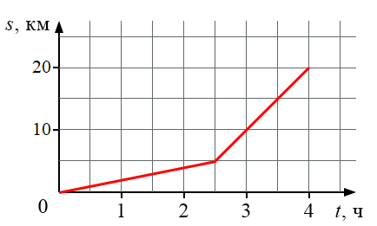

Средняя скорость = Расстояние / Время

2 Решение
На рисунке представлен график зависимости пути s, пройденного туристом, от времени t.
Определите среднюю скорость туриста за 4 часа движения.

Средняя скорость = Расстояние / Время
Расстояние: | 20 | км
Время: | 4 | ч
Средняя скорость: | 5 | км / час

2 Еще задание
На рисунке представлен график зависимости пути s, пройденного туристом, от времени t.
Определите среднюю скорость туриста за 2,5 часа движения.

3
На рисунке представлен график зависимости координаты y от времени t для тела,
брошенного с высоты 10 м вертикально вверх.
Чему равны путь L и модуль перемещения S тела через 4 с от начала движения?

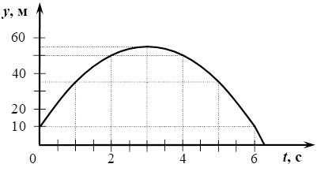

3 Решение
На рисунке представлен график зависимости координаты y от времени t для тела,
брошенного с высоты 10 м вертикально вверх.
Чему равны путь L и модуль перемещения S тела через 4 с от начала движения?

4
Определите давление, которое оказывает на дорогу легковой автомобиль,
если его масса 1800 кг, а общая площадь соприкосновения всех колёс с дорогой составляет 0,096 м².
Ускорение свободного падения принять равным 10 Н/кг (10 м/с²).

Давление = Сила / Площадь
Сила = Масса * Ускорение свободного падения

4 Решение
Определите давление, которое оказывает на дорогу легковой автомобиль,
если его масса 1800 кг, а общая площадь соприкосновения всех колёс с дорогой составляет 0,096 м².
Ускорение свободного падения принять равным 10 Н/кг (10 м/с²).

Давление = Сила / Площадь
Сила = Масса * Ускорение свободного падения

Площадь: | 0.096 | м^3
Масса: | 1800 | кг
g (уск. своб. пад): | 10 | Н/кг
Сила: | 18000 | Н
Давление: | 187500 | Па
 | 187.5 | кПа

4 еще задание
Определите давление человека на землю: если масса человека 70 кг,
а площадь подошв 0,02 м². Ускорение свободного падения = 9,8 м/с^2

5 А
На столе лежит тело. Изобразите силу нормальной реакции опоры, действующей на это тело.

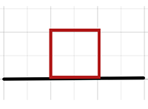

5А Решение
На столе лежит тело. Изобразите силу нормальной реакции опоры, действующей на это тело.

5 Б
Деревянный брусок равномерно тянут по горизонтальной поверхности, прикладывая силу 2 Н.
Чему равна сила трения, действующая на брусок?

5 Б Решение
Деревянный брусок равномерно тянут по горизонтальной поверхности, прикладывая силу 2 Н.
Чему равна сила трения, действующая на брусок?

Fтр = 2 Н

6
Школьнику были предложены на выбор три мензурки с налитой в них водой для
проведения эксперимента по определению объёма тела.
Выберите, какую из предложенных мензурок он должен взять для более точного измерения объёма тела,
и поясните, почему именно эту мензурку.

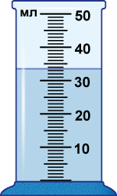
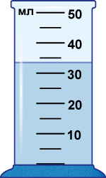
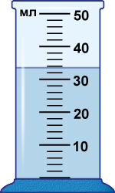

6 Решение
Школьнику были предложены на выбор три мензурки с налитой в них водой для
проведения эксперимента по определению объёма тела.
Выберите, какую из предложенных мензурок он должен взять для более точного измерения объёма тела,
и поясните, почему именно эту мензурку.

Самая маленькая цена деления.

7
Когда мы проходим мимо парфюмерного магазина, то чувствуем запахи различных парфюмерных ароматов.
Выберите из предложенного перечня два утверждения, которые позволяют обосновать данное явление.
- Молекулы, из которых состоит вещество, взаимно притягиваются.
- Молекулы газа находятся в непрерывном беспорядочном движении.
- Между молекулами есть промежутки.
- Жидкости мало сжимаемы.
- Между молекулами вещества существует взаимное отталкивание.

8
На рисунке приведён график зависимости модуля силы упругости F_{упр} пружины от её удлинения Δl.
Определите жёсткость k пружины (Н/м).

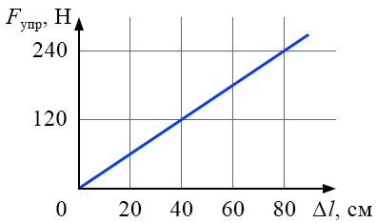

Жесткость = Сила упругости / Удлинение

8 Решение
На рисунке приведён график зависимости модуля силы упругости F_{упр} пружины от её удлинения Δl.
Определите жёсткость k пружины (Н/м).

Жесткость = Сила упругости / Удлинение
Сила упругости: | 240 | Н
Удлинение: | 80 | см
 | 0.8 | м
Жесткость: | 300 | Н/м

9
Тело движется по горизонтальной поверхности под действием четырёх сил,
модули которых: F₁ = 15 Н, F₂ = F₄ = 3 Н, F₃ = 5 Н (см. рисунок). Определите модуль равнодействующей всех сил.

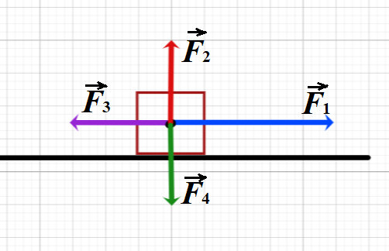

9 Решение
Тело движется по горизонтальной поверхности под действием четырёх сил,
модули которых: F₁ = 15 Н, F₂ = F₄ = 3 Н, F₃ = 5 Н (см. рисунок). Определите модуль равнодействующей всех сил.

Модуль равнодействующей = F1 - F3
F1: | 15 | Н
F3: | 5 | Н
Равнод: | 10 | Н

10
Школьника попросили определить массу одной монетки и выдали для этого 25 одинаковых монет,
рычажные весы и набор гирек.
Самая лёгкая гирька имела массу 10 г, монета легче одной гирьки.
Проведите опыты с 2, 15 и 25 монетами с помощью симулятора и выполните задания.

А. Определите массу одной монеты с учётом погрешности по результатам каждого из трёх экспериментов. Округление — до десятых.
Б. Укажите, в каком из экспериментов точность определения массы одной монеты выше.
В. По измерению с наибольшей точностью найдите объём одной монеты и погрешность. ρ = 6,8 г/см³. Округление — до сотых.

10 Решение
Школьника попросили определить массу одной монетки и выдали для этого 25 одинаковых монет,
рычажные весы и набор гирек.
Самая лёгкая гирька имела массу 10 г, монета легче одной гирьки.
Проведите опыты с 2, 15 и 25 монетами с помощью симулятора и выполните задания.

А. Определите массу одной монеты с учётом погрешности по результатам каждого из трёх экспериментов. Округление — до десятых.
Б. Укажите, в каком из экспериментов точность определения массы одной монеты выше.
В. По измерению с наибольшей точностью найдите объём одной монеты и погрешность. ρ = 6,8 г/см³. Округление — до сотых.
 | Левая граница |  | Правая граница | Масса | Погрешность
2 | 5 | Монета | 10 | 7.5 | 2.5
15 | 7.3333333333 | Монета | 8 | 7.6666666667 | 0.33333333333
25 | 7.2 | Монета | 7.6 | 7.4 | 0.2

Плотность = Масса / Объем
Объем = Масса / Плотность
Плотность: | 6.8 | г/см3
Объем: | 1.09 | см3 | Погрешность | 0.03 | см3

